Schritte Stakeholderanalyse
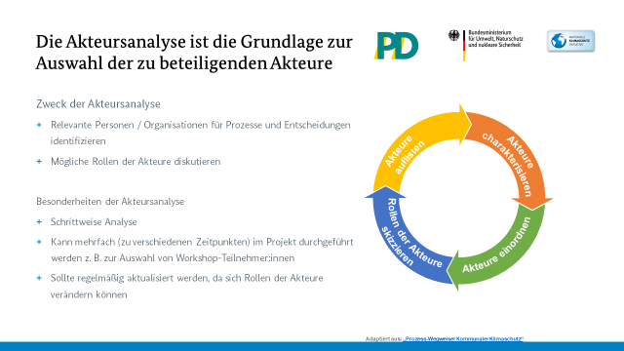
1/5

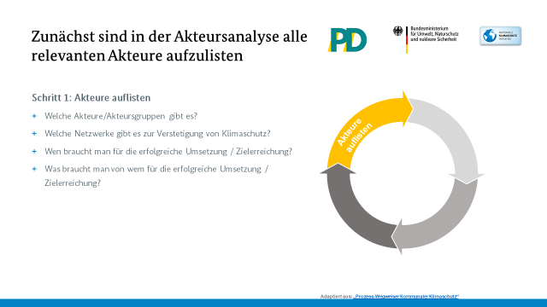
2/5

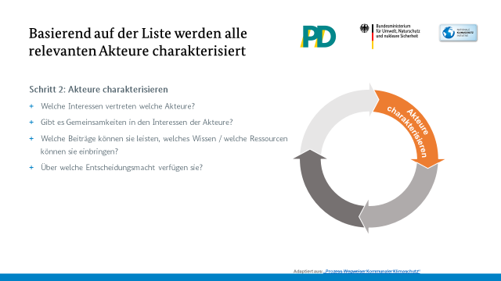
3/5

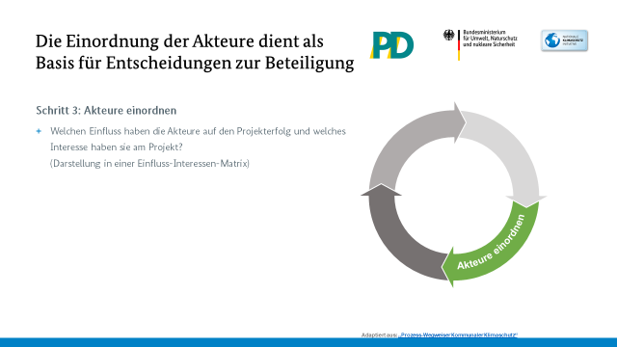
4/5

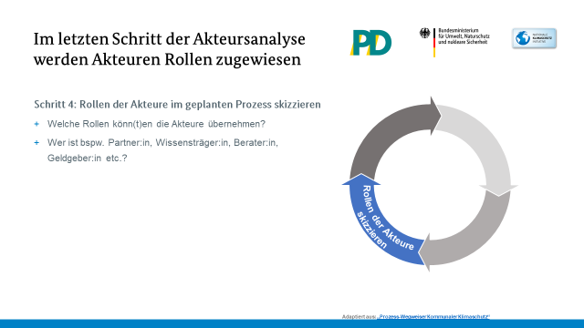
5/5

Stakeholdermatrix
Stakeholdermatrix
 | Nachbarkommune |  | 0 |  | 0 |  | 0 |  | 0 |  | #REF! |  | 0 |  | #REF! |  | #REF! |  | #REF! |  | 0 |  | 0
3 | 5 |  | 0 | 0 | 0 | 0 | 0 | 0 | 0 |  | 1 |  | 0 |  | 1 |  | 1 |  | 1 |  | 0 |  | 0
ÜBERWACHEN
ZUFRIEDENSTELLEN
INFORMIEREN
ENG MANAGEN
 | Erläuterungen:

 | Eng managen | Stakeholder-Typ: Key Player/Unterstützer, welche das Projekt voranbringen können.
 |  | § Erhöhen die Akzeptanz des Projekts
 |  | § Verhelfen - als motivierte Unterstützer - dem Projekt zum Erfolg

 |  | Strategie: Aktiv in das Projekt einbinden und als Partner betrachten.
 |  | Diese Stakeholder…
 |  | § …dürfen und sollen beim Projekt mitbestimmen
 |  | § …werden regelmäßig durch die Projektleitung und dessen Verlauf informiert
 |  | § … werden aktiv in das Projektmarketing miteingebunden

 | Informieren | Stakeholder-Typ: Positive Einstellung gegenüber dem Projekt aber nur wenig Macht/Einfluss.

 |  | Strategie: Nicht aktiv im Projekt mitarbeiten lassen aber regelmäßig über den Projektverlauf
 |  | Informieren.
 |  | Diese Stakeholder können beispielsweise mit Hilfe von:
 |  | § Statusmeldungen
 |  | § Berichten
 |  | § Newsletter
 |  | … informiert werden

 | Überwachen | Stakeholder-Typ: Negative Einstellung gegenüber dem Projekt aber nur wenig Macht/Einfluss.

 |  | Strategie: Überwachen – Meinungsführer der Gruppe regelmäßig zu Meetings einladen und in
 |  | größerem Abstand Feedback einholen. Regelmäßig über das Projekt Informieren.
 |  | Diese Stakeholder können beispielsweise mit Hilfe von:
 |  | § Statusmeldungen
 |  | § Berichten
 |  | § Newsletter
 |  | … informiert werden

 | Zufriedenstellen | Stakeholder-Typ: Negativ gegenüber dem Projekt eingestellt mit hoher Macht – VORSICHT!
 |  | Strategie: Regelmäßig die Meinung der Stakeholder einholen und nur falls notwendig in das
 |  | Projekt einbinden. Im Auge behalten!

 |  | Diese Stakeholder können zufriedengestellt werden indem…
 |  | § …sie zu Statusmeeting eingeladen werden
 |  | § … man sie regelmäßig um Feedback bittet

* Stakeholder im Sinne dieser Matrix sind alle Interessenträger außerhalb des Projekt(kern)teams.

